提出書類（様式15の3関係）
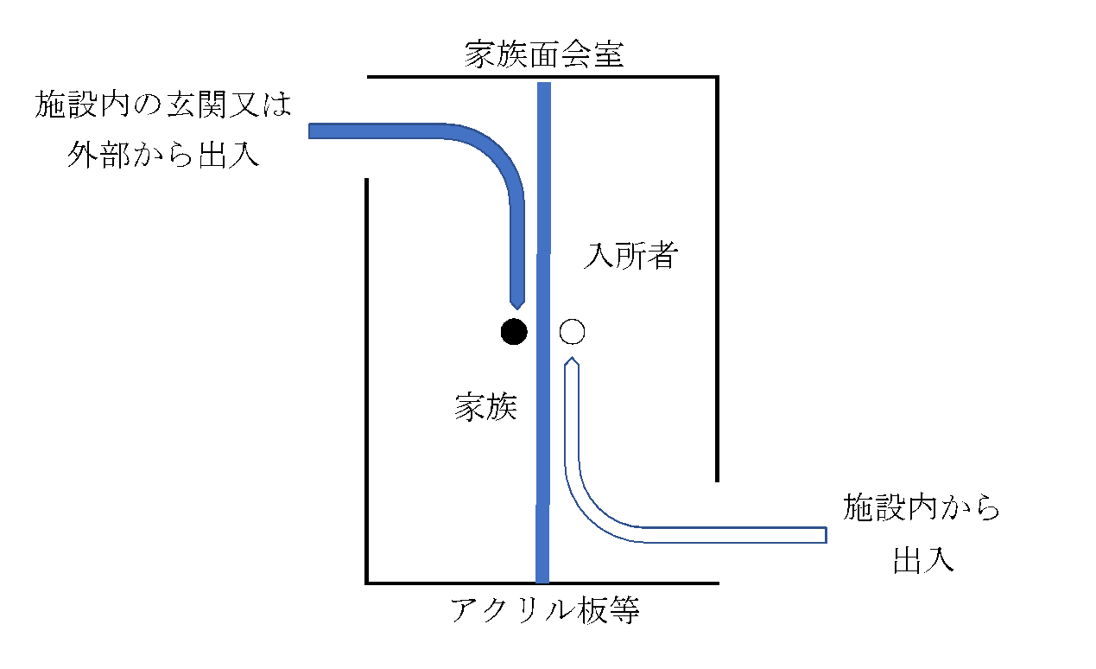
○提出書類（介護施設等における感染拡大防止のためのゾーニング環境等の整備に係る経費支援事業のうち家族面会室の整備等経費支援用）
【様式15の３関係】
書類等 | 作成に当たって
【提出書類】
・様式15の３
（添付資料）
・整備計画の概要がわかるもの | 工事の具体的な内容、必要性、目的、スケジュール（工程表）などがわかるように記載してください。 ※今後、施設の改築（現地改築、移転改築を問わない。）や取壊し、他事業への転用を考えている場合は、その旨を必ず記載してください。 （補助を受けた場合に返還が必要になる場合があります。）
・総事業費、補助対象経費等がわかるもの（概算見積書等） | ・コピー可
・整備の内容が分かるもの | ・どの部分をどのように改修するのかをイメージ図・図面等を用いて説明してください（複数の入口をどの部分に設けるか、どこにアクリル板等を設置するか、整備した場合に面会者と入居者の動線分離がどのようになるか、など。）。
・施設の位置図、平面図 | ・整備予定の家族面会室の場所を色付き等で明示してください（手書きで可）。 ・同一建物に複数のサービス施設がある場合（複合型施設の場合は）は、それぞれの種類が分かるように色分け等を行ってください（手書きで可、共有部分がある場合は専有部分と違いがわかるようにしてください。）。
・地域密着型サービス施設にあっては、設備基準等にかかる介護保険者への相談状況が分かるもの
・その他参考となるもの
【作成に当たって】 ・様式15の３以外は任意様式です。
【提出方法】
紙媒体を１部 | 郵送又は持参の提出をお願いします。なお、郵送の場合は必ず電話連絡をお願いします。（市町の場合は逓送可）
【提出先】
佐賀県長寿社会課 高齢者福祉担当（0952-25-7054） | 〒840-8570 佐賀市城内１丁目１番５９号

【参考】

